Estadísticas
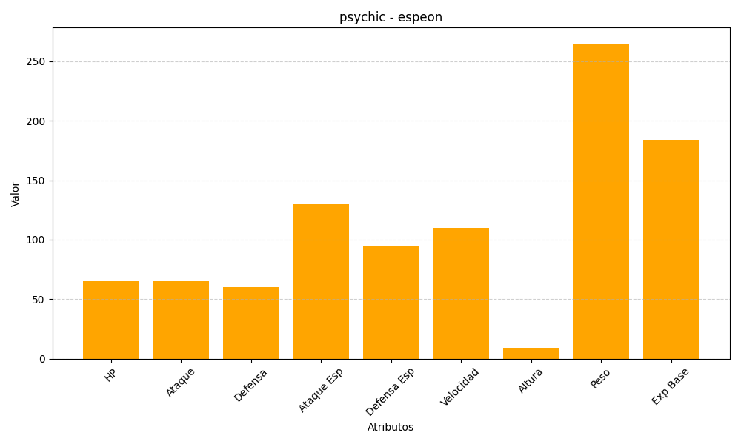
ID | Nombre | Tipo | HP | Ataque | Defensa | Ataque Especial | Defensa Especial | Velocidad | Altura | Peso | Experiencia Base
196 | espeon | psychic | 65 | 65 | 60 | 130 | 95 | 110 | 9 | 265 | 184

